Blad1
Onkosten reis Thailand

2014-03-31 |  | 2015-02-05 | 311
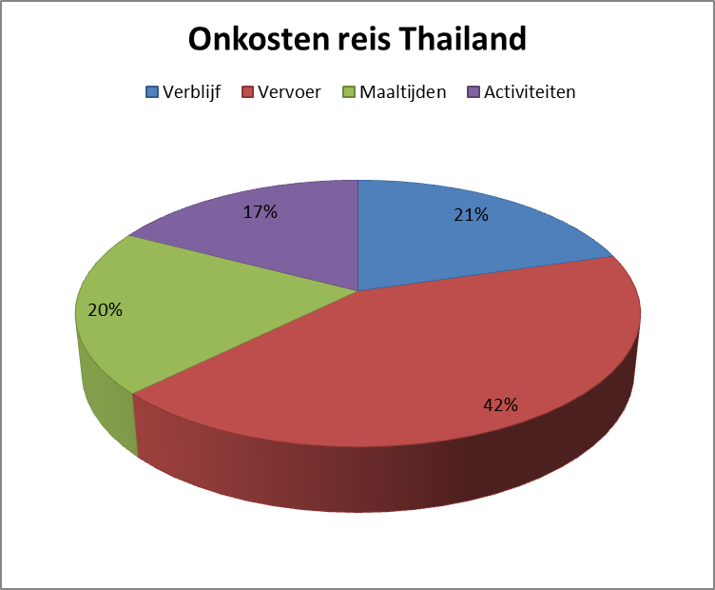
Verblijf

Ravindra Beach Resort & Spa |  |  |  | € 613.76

Totaal verblijf |  |  |  | 613.76
Vervoer

Brussel (Brussels Airport)-Bangkok (Suvarnabhumi)-retour |  |  |  | € 575.00

personen | 2 |  |  | 2

Totaal |  |  |  | € 1,150.00

taxi bangkok-pattaya retour |  |  |  | € 29.06

aantal keer | 4 |  |  | € 116.24

Totaal Vervoer |  |  |  | 1266.24
Maaltijden

Totaal eten |  |  |  | 600.00

Activiteiten

Shoppen in bangkok |  |  |  | € 400.00

Waterpretpark |  |  |  | € 40.32
Toegang 2 personen |  |  |  | € 4.48
Ritten |  |  |  | 16
Kostprijs |  |  |  | € 35.84

Olifantentrektocht |  |  |  | € 50.00

Souvernirs |  |  |  | € 29.68

Totaal activiteiten |  |  |  | 520.00

Totaal reis

 |  |  |  | € -

Prijzenvergelijking verschillende touroperators

Vliegreis voor 2 personen

Turkish Airlines |  |  |  | € 1,151.84

KLM |  |  |  | € 1,291.10

Jet Airways |  |  |  | € 1,350.00

Swiss |  |  |  | € 2,528.90

Aeroflot |  |  |  | € 1,458.34

Hotel voor 2 personen

Booking.com |  |  |  | € 714.00

Thomas Cook |  |  |  | € 542.00

Agoda |  |  |  | € 613.76

Expedia |  |  |  | € 1,074.32

Hotels |  |  |  | € 967.00

Goedkoopste vakantie |  |  |  | € 1,693.84

Duurste vakantie |  |  |  | € 3,603.22

